Sheet1
Школа | МБОУ Большекирсановская сош имени Героя Советского Союза Хайло В.А. |  |  | Отд./корп |  |  |  | День | 2022-10-28
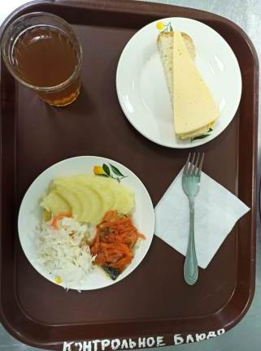
Прием пищи | Раздел | № рец. | Блюдо | Выход, г | Цена | Калорийность | Белки | Жиры | Углеводы
Завтрак | гор.блюдо | 229 | Рыба, тушенная в томате с овощами | 100.00 | 28.33 | 105.00 | 9.75 | 4.95 | 3.80
 | гор.напиток | 349 | Компот из смеси сухофруктов ( с добавлением витамина С) | 200.00 | 4.24 | 132.80 | 0.66 | 0.09 | 32.01
 | хлеб | Н | Хлеб пшеничный | 40.00 | 6.43 | 92.00 | 3.04 | 0.32 | 18.80
 |  | 71 | Капуста квашенная | 60.00 | 3.20 | 13.20 | 0.66 | 0.12 | 2.28
 |  | 312 | Пюре картофельное | 100.00 | 5.69 | 91.50 | 2.04 | 3.20 | 13.63
 |  | 15 | Сыр порциями | 20.00 | 13.12 | 72.00 | 4.64 | 5.90 | 0.00
Завтрак 2 | фрукты

Обед | закуска
 | 1 блюдо |  | .
 | 2 блюдо
 | гарнир
 | сладкое
 | хлеб бел.
 | хлеб черн.

 |  |  |  | 520.00 | 61.01 | 506.50 | 20.79 | 14.58 | 70.52

